CollectiveAccess
Image | Object | Description | Date
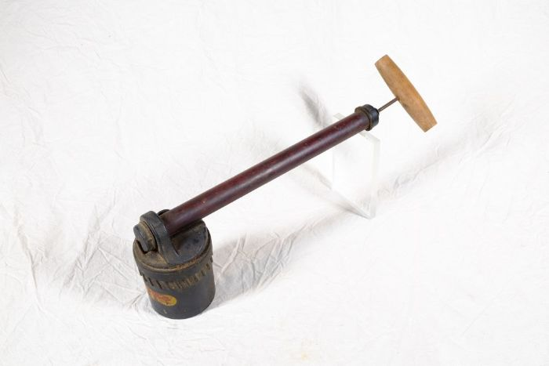 | Zerstäuber "Nebula" (A1137) | Der Zerstäuber "Nebula" der VEB Gartenwerkzeugfabrik Bautzen war für den häuslichen Einsatz zur Bekämpfung störender Insekten, besonders Fliegen und Mücken, bestimmt. Die Handhabung erfolgt dabei beidhändig: Das Gerät wird zunächst gedreht, damit flüssiges Gift tröpfchenweise aus dem Vorratsbehältnis vor die Zerstäuberdüse der Pumpe läuft. Während die Führhand den Kolben umfasst, wird mit der anderen Hand der Holzgriff ruckartig zum Kolben gedrückt und so Luft durch die Düse gepresst. Die toxische Flüssigkeit wird auf diese Weise zerstäubt, das entstehende Aerosol nach vorne versprüht.
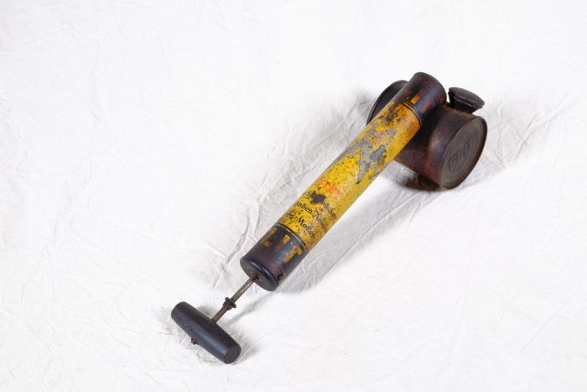 | Zerstäuber "FLIT" (A1138) | Der Zerstäuber mit der Aufschrift „Tötet Fliegen Stechmücken, Küchenschaben, Wanzen Ameisen Motten FLIT“ ist für den häuslichen Einsatz zur Bekämpfung störender Insekten, hauptsächlich Mücken und Fliegen, bestimmt. Das Wort "flit" ist englisch und bedeutet übersetzt "spritzen". "FLIT" ist in diesem Zusammenhang ein geschützter Markenname. Ursprünglich wurde "FLIT" seit 1923 von der Firma Esso hergestellt. Seit 1928 wurde es - nun von einer Tochterfirma produziert - durch eine große Werbekampagne vorallem in den USA sehr bekannt. Besonders einprägsam war wohl der Werbespruch "Quick, Henry, the Flit!" ("Schnell, Henry, die Flit!").

